Dişli Ölçüleri
Takuyyiddin Atölyesi – Dişli Baskı Ölçüleri

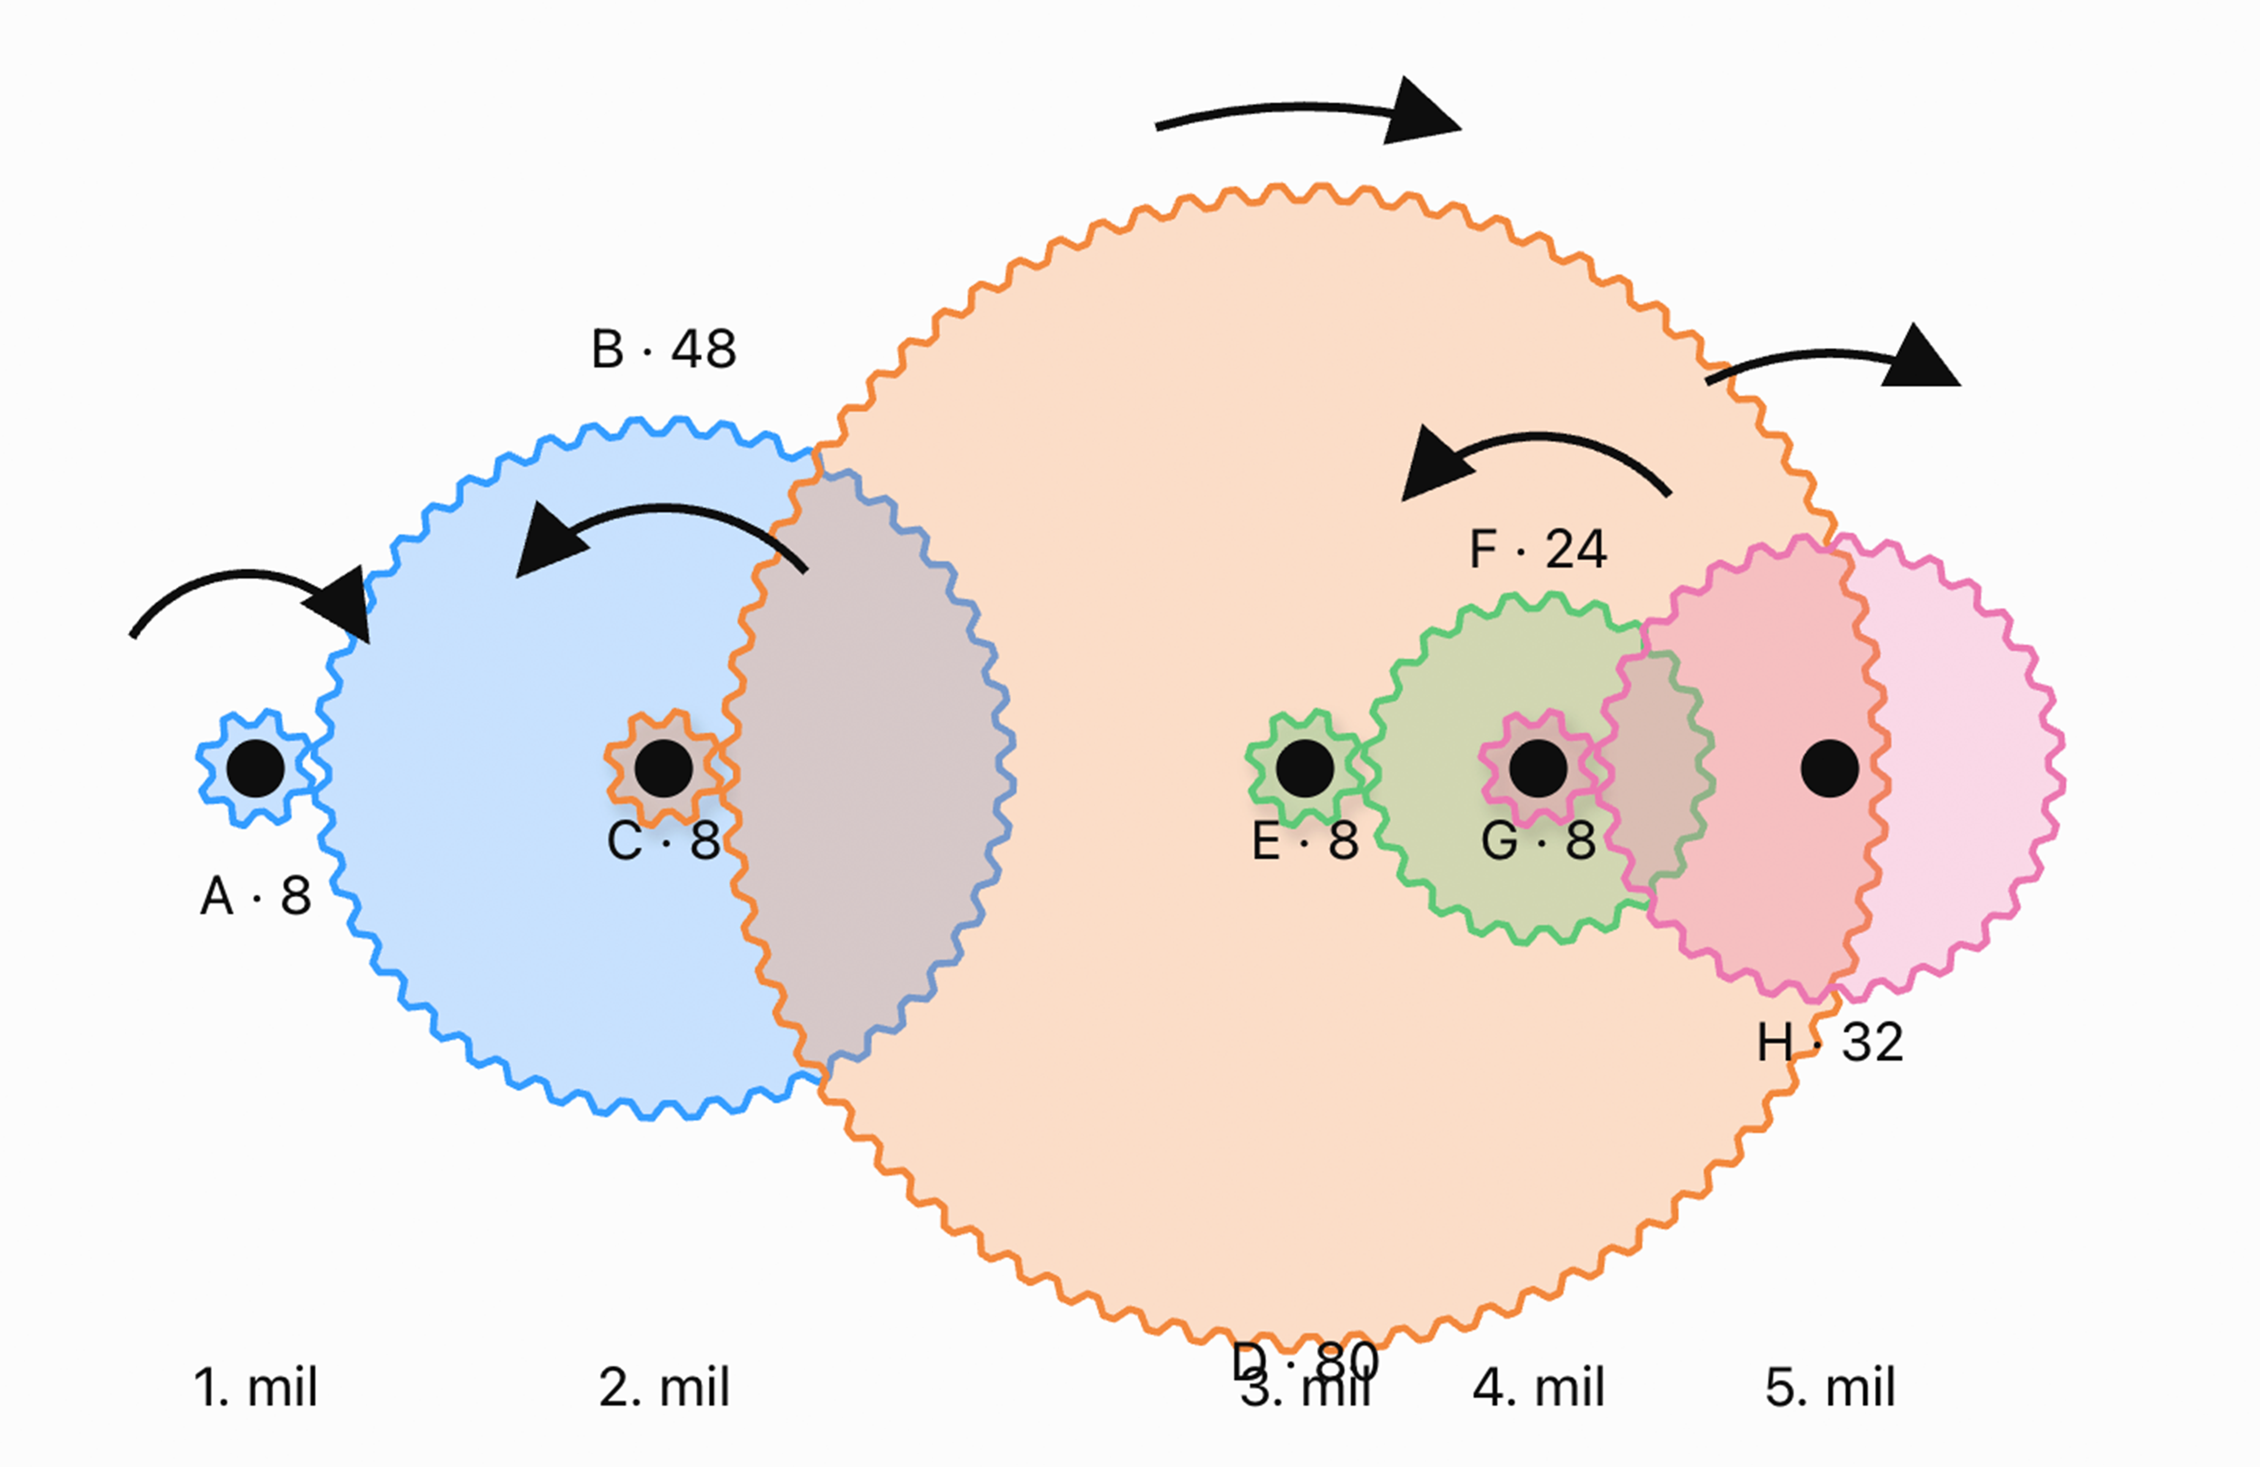
Tasarım girdisi | Değer
Modül (mm) | 3.20
Basınç açısı (°) | 20.00
Tayrot çapı (mm) | 6.00
Baskı deliği – başlangıç (mm) | 6.00
Diş adımı, π × modül (mm) | 10.05

Dişli | Mil | Diş sayısı | Bölüm çapı (mm) | Dış çap (mm) | Kalınlık / en (mm) | Mil deliği (mm) | Birleşik parça
A | 1 | 8 | 25.6 | 32.0 | 20.0 | 6.0 | –
B | 2 | 48 | 153.6 | 160.0 | 5.0 | 6.0 | B + C
C | 2 | 8 | 25.6 | 32.0 | 20.0 | 6.0 | B + C
D | 3 | 80 | 256.0 | 262.4 | 5.0 | 6.0 | D + E
E | 3 | 8 | 25.6 | 32.0 | 20.0 | 6.0 | D + E
F | 4 | 32 | 102.4 | 108.8 | 5.0 | 6.0 | F + G
G | 4 | 8 | 25.6 | 32.0 | 20.0 | 6.0 | F + G
H | 5 | 24 | 76.8 | 83.2 | 5.0 | 6.0 | –

Üretim notları
• B+C, D+E ve F+G aynı milde eş merkezli ve birbirine sabit çalışacak birleşik dişlilerdir.
• Tüm dişliler aynı modül (3,2) ve aynı basınç açısıyla (20°) çizilmelidir. Seri baskıdan önce 6,0 / 6,3 / 6,5 / 6,7 mm delik testi önerilir.

